注意点
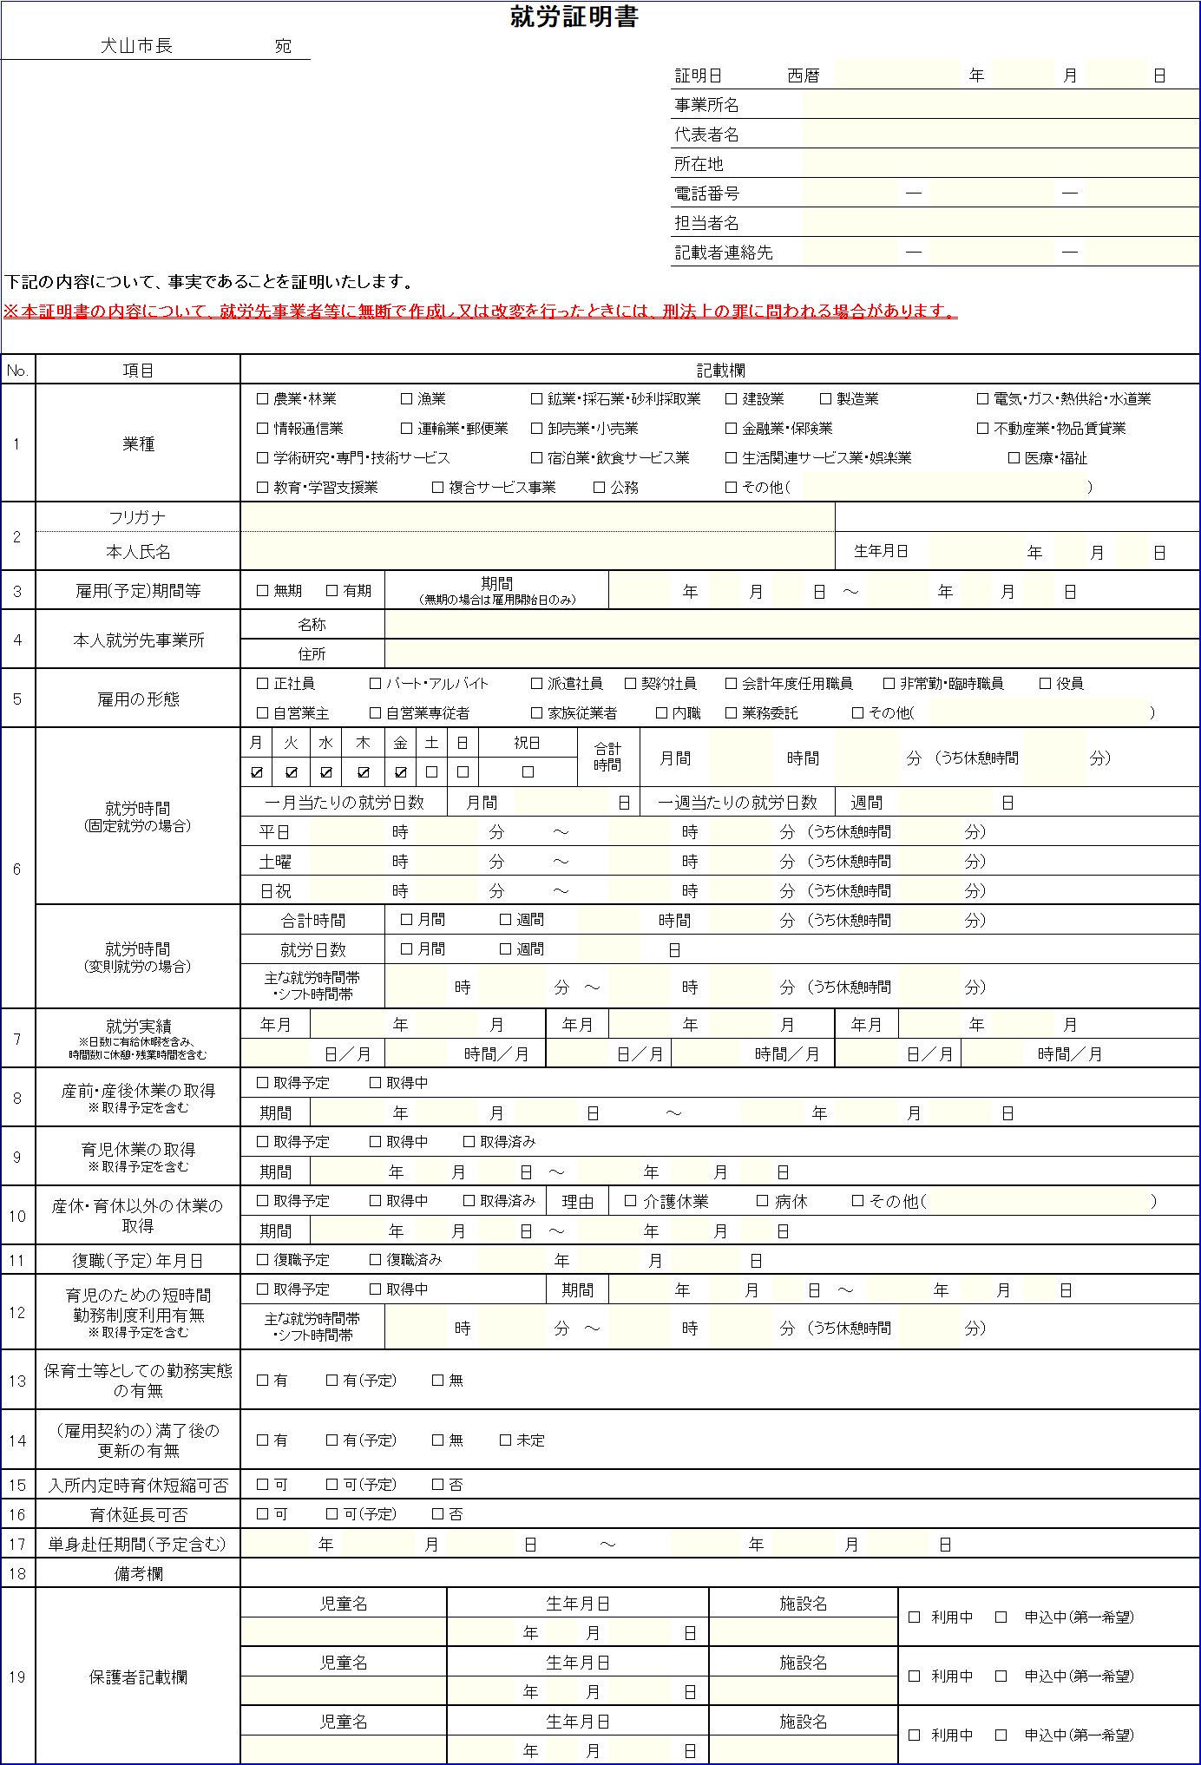
事業者の皆さまへ
就労証明書の作成にご協力いただきましてありがとうございます。
社印・作成者印などの押印は不要です。
訂正がある場合は、誤りの部分を二重線で消し、付近に正しい内容を記載してください。訂正印は不要です。
下記によくあるご質問に対する回答を記しています。ご確認のうえ、作成をお願いいたします。
ご不明な点がございましたら、犬山市子ども未来課（0568-44-0324）までお問い合わせください。

就労証明書を作成いただく方へ
記載にあたっての注意点

【６ 就労時間】について
合計時間には、雇用契約に基づく月間の就労時間（休憩含む）を記載してください。休憩時間は右の（）欄に月間の合計休憩時間を記載してください。
就労の曜日や時間が固定の場合は、（固定就労の場合）に記載してください。
日曜の出勤が隔週や月1回など、基本的には固定就労であるが一部変則的な就労が生じる場合は、欄外または【１８ 備考欄】にその旨を記してください。
シフト制であったり曜日や時間に変更の多い勤務である場合は、（変則就労の場合）に記載してください。

【７ 就労実績】について
直近３ヶ月の就労日数、就労時間を記載してください。
日数には有給休暇を含み、時間数には休憩・残業時間を含みます。
雇用開始前である場合や育児休業からの復職など、直近の実績がない場合は空欄で結構です。

【１４ （雇用契約の）満了後の更新の有無】について
雇用期間が有期である場合、雇用主と従業員の同意があれば期間の更新が可能な場合は【有】、または【有（予定）】にチェックをいれてください。

【１５ 入所内定時育休短縮可否】について
復職（予定）年月日よりも早く保育所への入所が内定した場合、育児休業を短縮し、予定より早く復職ができる場合は【可】、または【可（予定）】にチェックをいれてください。

【１６ 育休延長可否】について
保育所への入所ができなかった場合など、育児休業を延長することができる場合は【可】、または【可（予定）】にチェックをいれてください。

様式（Excel、PDF）および記載要領は、犬山市のHPにも掲載しています。
データで作成いただいても結構です。
犬山市ホームページ、検索窓で「1004645」と検索
「申請に必要な書類」ページ内、「2.子ども未来園・保育園の入園申請に必要な添付書類」からダウンロードしてください。

